Sheet1
界面 | 功能 | 说明
认证关联（首页） | 认证 | 单击进入“初始化”界面


界面 | 功能 | 说明
初始化 | 返回 | 返回首页
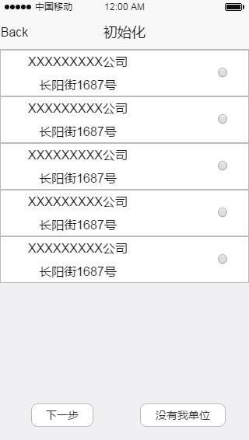

 | 下一步 | 选择列项（可多选），单击进入“信息完善”界面

 | 没有我单位 | 用户没有找到合适的单位，单击后进入“搜索界面”

界面 | 功能 | 说明
搜索 | 返回 | 单击后返回“初始化”界面
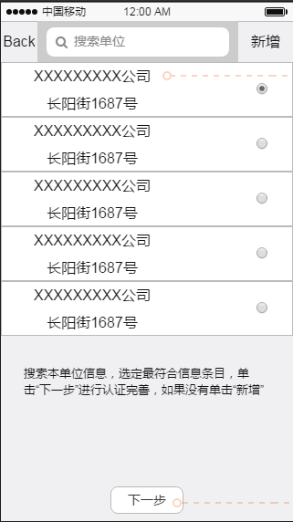

 | 搜索框 | 输入本单位名称、，搜索出相关信息列项字段如图，单击列项进入“单位详情”界面。单击选择框，选择信息（可多选），单击下一步进入对应“信息完善”界面

 | 新增 | 用户没有找到合适信息、或无法搜索到结果，弹窗提示用户添加单位信息，进入“新增单位信息”界面

 | 下一步 | 选择列项（可多选），单击进入“信息完善”界面。如果没有选择，弹窗提示用户“选择单位或新增单位信息”界面不跳转

界面 | 功能 | 说明
单位详情 | 返回 | 展示对应单位现有信息内容。单击后返回搜索界面
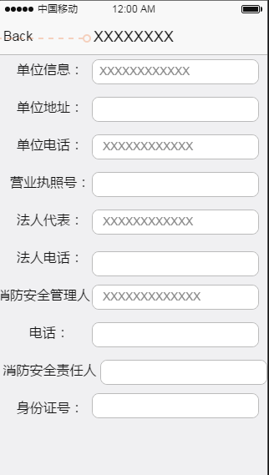

界面 | 功能 | 说明
单位详情（待审核） | 返回 | 单击后返回餐饮平台界面
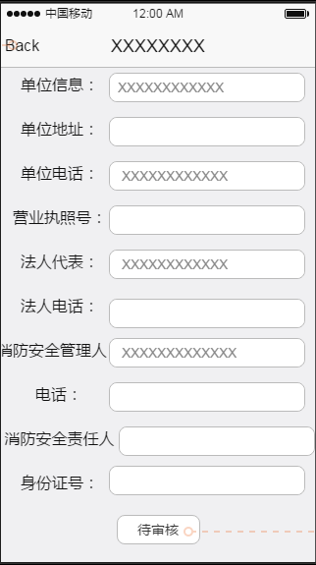

 | 待审核 | 单击后返回餐饮平台界面

界面 | 功能 | 说明
单位详情（编辑） | 返回 | 单击后返回餐饮平台界面
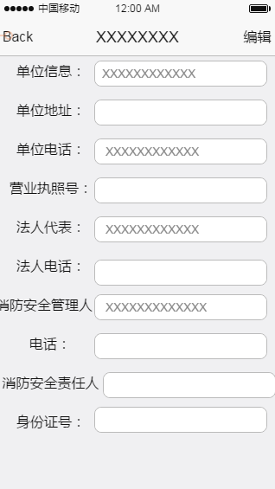

 | 编辑 | 单击后进入信息完善界面

界面 | 功能 | 说明
信息完善 | 返回 | 返回上一界面
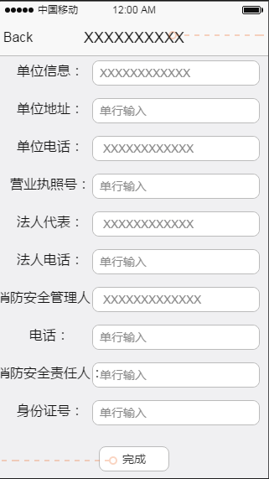

 | 输入框 | 根据标题，填写对应的信息

 | 完成 | 用户完善信息后单击，数据提交“一级平台”，弹出框提示“信息提交，等待审核！”之后进入“餐饮平台”界面

界面 | 功能 | 说明
新增单位信息 | 返回 | 单击后返回“搜索”界面
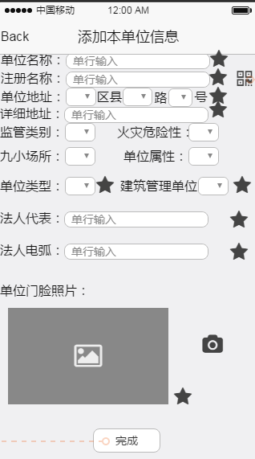

 | 输入框 | 根据标题要求，填入对应信息，“标星”项目为必填项。如果“必填项”没有填入完整，则无法提交

 | 二维码 | 可扫描工商营业执照上的二维码，将读取出来的链接返还给服务器，服务器爬取数据后返回给前端，前端将返回的数据自动填充到相应的字段

 | 提交 | 用户编辑完成单击，如果“必填项”不完整，弹出框提示用户“必填项必须完整！”。“必填项”填入完整，弹出框提示“信息提交，等待审核！”之后进入“餐饮平台”界面

